关系图
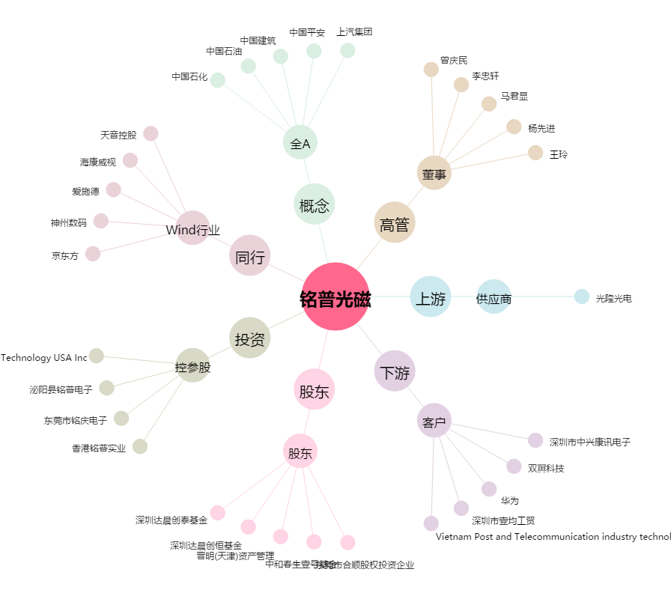
铭普光磁[002902.SZ] - 关系概览图

